상품제안서
디지털컬러 세라믹전사인쇄머그 몽끄 | 상품코드: S27043

 |  |  |  |  |  |  | 02-713-8555 | www.synergygift.co.kr
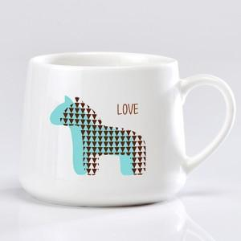

【상세/제작정보】

【인쇄/포장옵션】 | 실크 / 1p무지케이스

【공급단가】 | 수량 | 100~ | 300~ | 500~ | 1,000~ | 3,000~
*VAT별도 | 단가 | 6,410원 | 6,170원 | 5,930원 | 5,700원 | 5,550원

【상품 URL】 | https://www.synergygift.co.kr:443/src/goods_detail.php?gdno=27043

